Blad1
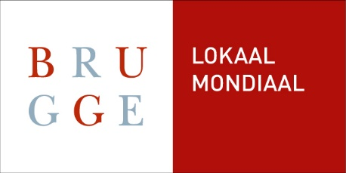
 | Begroting project

Omschrijving | Inkomsten |  | Uitgaven
 | Lokale munt | Euro | Lokale munt | Euro

Totaal | 0 | € - | 0 | € -

